Ist-Zustand
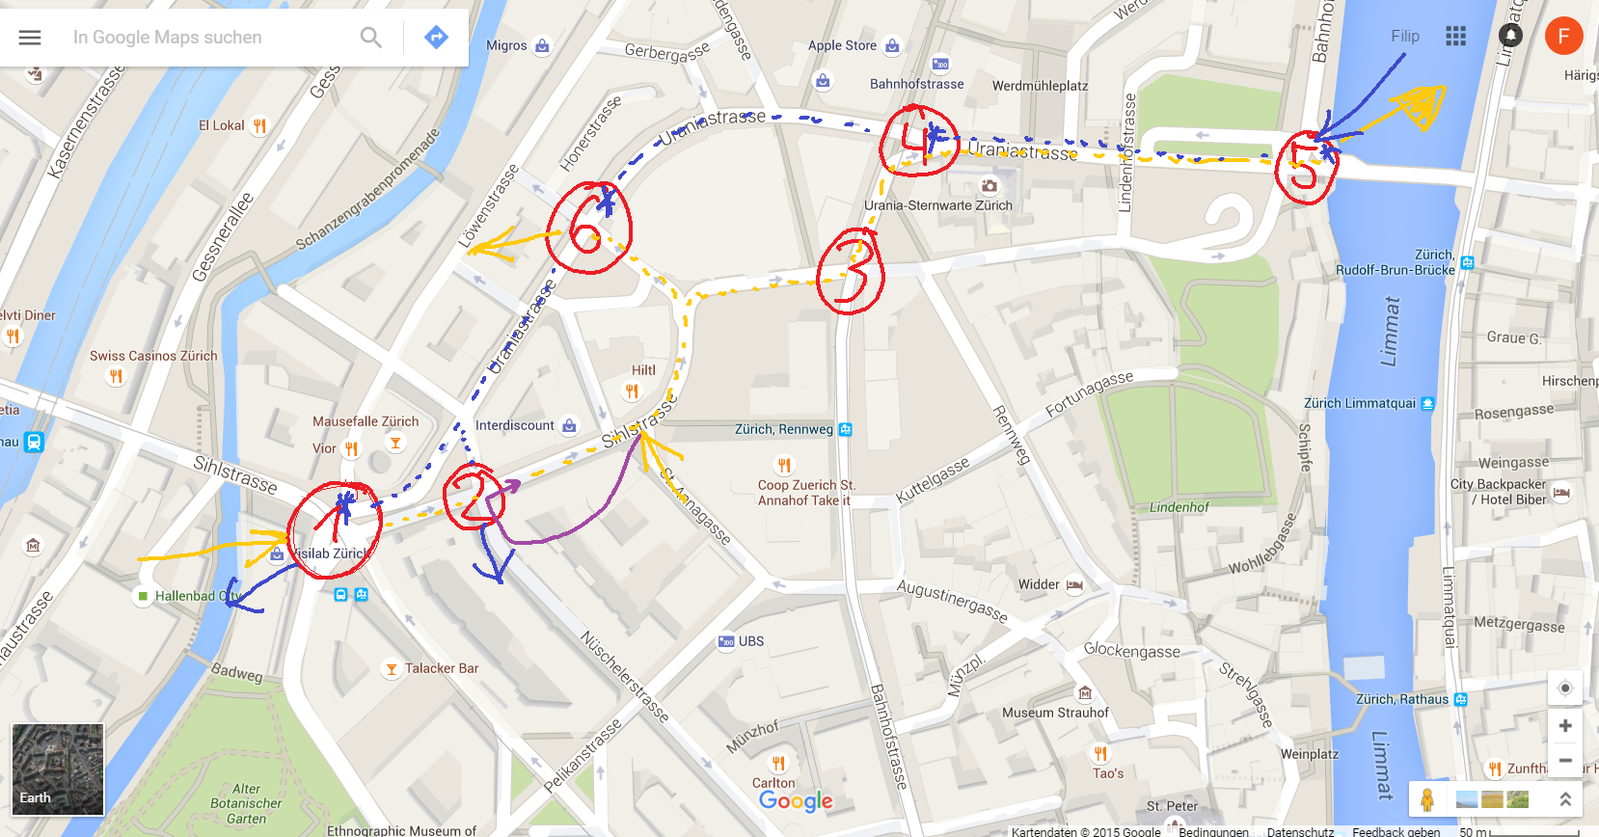
Bemerkungen: -Die Zuflüsse und Abflüsse werden in den Knoten 1 und 5 Zusammengefasst, so als ob nur eine weiterführende Strasse existiert. -In Fahrtrichtung See werden keine Abflüsse zwischen den Knoten 5* und 6* angenommen -Der Zufluss St. Annagasse wird dem Knoten 2 angerechnet (siehe violeter Pfeil) -Allgemein müssen Zu- Abflüsse genauer definiert werden
Knoten Nummer | Fahrtrichtung | Knoten Name | Kapazität | Belastung Abendspitzenstunden Autos/Stunde
K1 | Bahnhof | Sihlporte
K2 | Bahnhof | Nüscheler-/Sihlstrasse
K3 | Bahnhof | Sihl-/Bahnhofstrasse
K4 | Bahnhof | Urania-/Bahnhofstrasse
K5 | Bahnhof | Urania-/Bahnhofquai
K5* | See | Urania-/Bahnhofquai
K4* | See | Urania-/Bahnhofstrasse
K6* | See | Steinmühleplatz
K1* | See | Sihlporte

Strassen | Fahrtrichtung | von Knoten | zu Knoten | Belastung Abendspitzenstunden Autos/Stunde
Zufluss->K1 | Bahnhof | Zufluss | K1
Zufluss->K2 | Bahnhof | Zufluss | K2
K1K2 | Bahnhof | K1 | K2 | 940
K2K3 | Bahnhof | K2 | K3 | 1120
K3K4 | Bahnhof | K3 | K4 | 1120
K4K5 | Bahnhof | K4 | K5 | 790
K5->Abfluss | Bahnhof | K5 | Abfluss
K6->Abfluss | Bahnhof | K6 | Abfluss
Zufluss->K5* | See | Zufluss | K5*
K5*K4* | See | K5* | K4*
K4*K6* | See | K4* | K6*
K6*K1* | See | K6* | K1*
K6*K2* | See | K6* | K2*

Soll-Zustand
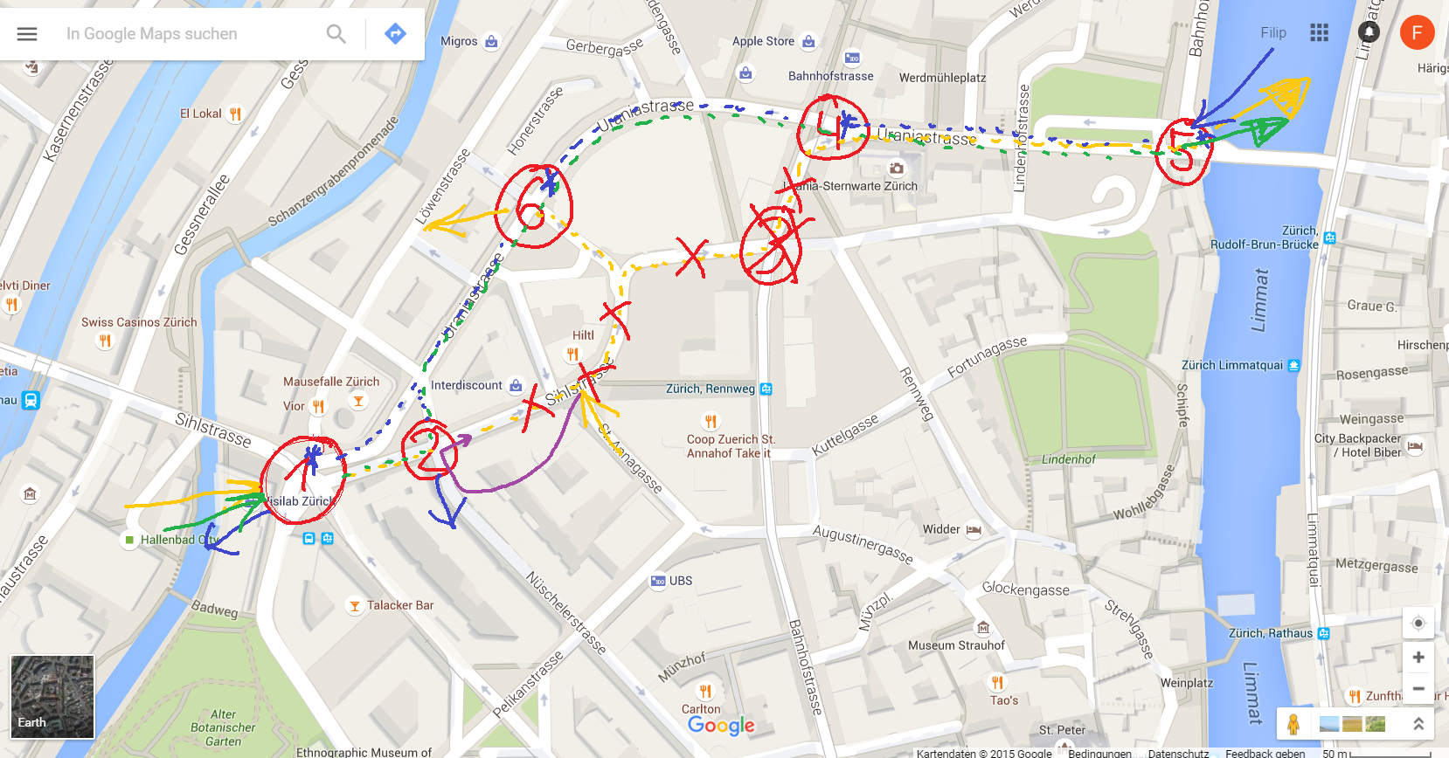
Bemerkungen: -Die Zuflüsse und Abflüsse werden in den Knoten 1 und 5 Zusammengefasst, so als ob nur eine weiterführende Strasse existiert. -In Fahrtrichtung See werden keine Abflüsse zwischen den Knoten 5* und 6* angenommen -Der Zufluss St. Annagasse wird dem Knoten 1 angerechnet -Allgemein müssen Zu- Abflüsse genauer definiert werden

Knoten Nummer | Fahrtrichtung | Knoten Name | Kapazität | Belastung Abendspitzenstunden Autos/Stunde
K1 | Bahnhof | Sihlporte
K2 | Bahnhof | Nüscheler-/Sihlstrasse
K6 | Bahnhof | Steinmühleplatz
K4 | Bahnhof | Urania-/Bahnhofstrasse
K5 | Bahnhof | Urania-/Bahnhofquai
K5* | See | Urania-/Bahnhofquai
K4* | See | Urania-/Bahnhofstrasse
K6* | See | Steinmühleplatz
K1* | See | Sihlporte

Strassen | Fahrtrichtung | von Knoten | zu Knoten | Belastung Abendspitzenstunden Autos/Stunde
Zufluss->K1 | Bahnhof | Zufluss | K1
K1K2 | Bahnhof | K1 | K2
K2K6 | Bahnhof | K2 | K6
K6K4 | Bahnhof | K6 | K4
K4K5 | Bahnhof | K4 | K5
K5->Abfluss | Bahnhof | K5 | Abfluss
Zufluss->K5* | See | Zufluss | K5*
K5*K4* | See | K5* | K4*
K4*K6* | See | K4* | K6*
K6*K1* | See | K6* | K1*
K6*K2* | See | K6* | K2*

